9.14
8：00-12：00 | 8：00吃饭
 | 查怎么做一个系统

2：30-17：50 | 2：30-4:10 | 上课
 | 去校医院拿棉签
 | 买泡芙
 | 查公司信息，决定现在还是多做点题比较好
 | html'、css题10道
 | 半个小时玩游戏

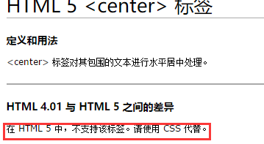
4个等级的定义如下： 第一等：代表内联样式，如: style=””，权值为1000。 第二等：代表ID选择器，如：#content，权值为100。 第三等：代表类，伪类和属性选择器，如.content，权值为10。 第四等：代表类型选择器和伪元素选择器，如div p，权值为1。
display:block就是将元素显示为块级元素，display:inline则将元素显示为行内元素。 display：inline-block将元素显示为行内元素，
行内块元素有，input textarea object img select，默认属性是inline-block

 |  |  | <address> | 定义地址
 |  |  | <caption> | 定义表格标题
 |  |  | <dd> | 定义列表中定义条目
 |  |  | <div> | 定义文档中的分区或节
 |  |  | <dl> | 定义列表
 |  |  | <dt> | 定义列表中的项目
 |  |  | <fieldset> | 定义一个框架集
 |  |  | <form> | 创建 HTML 表单
 |  |  | <h1> | 定义最大的标题
 |  |  | <h2> | 定义副标题
 |  |  | <h3> | 定义标题
 |  |  | <h4> | 定义标题
 |  |  | <h5> | 定义标题
 |  |  | <h6> | 定义最小的标题
 |  |  | <hr> | 创建一条水平线
 |  |  | <legend> | 元素为 fieldset 元素定义标题
 |  |  | <li> | 标签定义列表项目
 |  |  | <noframes> | 为那些不支持框架的浏览器显示文本，于 frameset 元素内部
 |  |  | <noscript> | 定义在脚本未被执行时的替代内容
 |  |  | <ol> | 定义有序列表
 |  |  | <ul> | 定义无序列表
 |  |  | <p> | 标签定义段落
 |  |  | <pre> | 定义预格式化的文本
 |  |  | <table> | 标签定义 HTML 表格
 |  |  | <tbody> | 标签表格主体（正文）
 |  |  | <td> | 表格中的标准单元格
 |  |  | <tfoot> | 定义表格的页脚（脚注或表注）
 |  |  | <th> | 定义表头单元格
 |  |  | <thead> | 标签定义表格的表头
 |  |  | <tr> | 定义表格中的行

 |  |  | 行内元素列表
 |  |  | <a> | 标签可定义锚
 |  |  | <abbr> | 表示一个缩写形式
 |  |  | <acronym> | 定义只取首字母缩写
 |  |  | <b> | 字体加粗
 |  |  | <bdo> | 可覆盖默认的文本方向
 |  |  | <big> | 大号字体加粗
 |  |  | <br> | 换行
 |  |  | <cite> | 引用进行定义
 |  |  | <code> | 定义计算机代码文本
 |  |  | <dfn> | 定义一个定义项目
 |  |  | <em> | 定义为强调的内容
 |  |  | <i> | 斜体文本效果
 |  |  | <img> | 向网页中嵌入一幅图像
 |  |  | <input> | 输入框
 |  |  | <kbd> | 定义键盘文本
 |  |  | <label> | 标签为 input 元素定义标注（标记）
 |  |  | <q> | 定义短的引用
 |  |  | <samp> | 定义样本文本
 |  |  | <select> | 创建单选或多选菜单
 |  |  | <small> | 呈现小号字体效果
 |  |  | <span> | 组合文档中的行内元素
 |  |  | <strong> | 语气更强的强调的内容
 |  |  | <sub> | 定义下标文本
 |  |  | <sup> | 定义上标文本
 |  |  | <textarea> | 多行的文本输入控件
 |  |  | <tt> | 打字机或者等宽的文本效果
 |  |  | <var> | 定义变量

9.24
看到24了，该25了
vue.js | MVVM框架 | 渐进式JavaScript框架 | 对比其他框架 | https://cn.vuejs.org/v2/guide/comparison.html
 |  | https://www.oschina.net/p/vue-js
 | 中文网 | http://cn.vuejs.org/
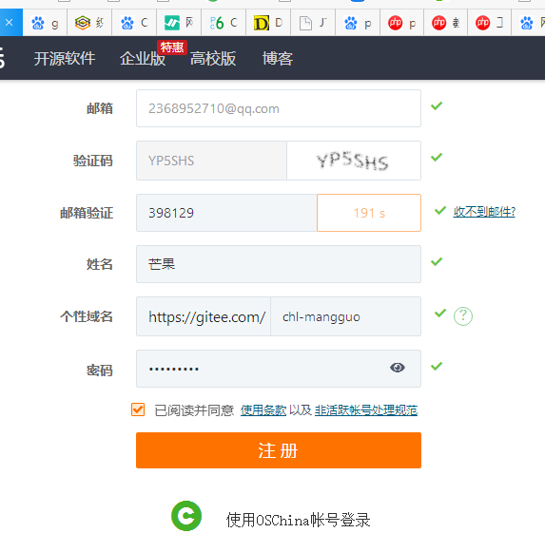
 | 学习简介 | https://cn.vuejs.org/v2/guide/instance.html
 | 百度百科 | https://baike.so.com/doc/25404384-26428381.html

